Sheet1
id | title | name.author | shor.history.about.author | photo.book | description | mainIdea.fromBook
1 | Python Crash Course | Eric Matthes | Колишній викладач фізики та інформатики, який створює зрозумілі матеріали для початківців. | 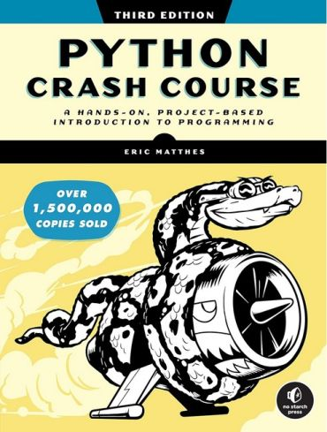 | Найпопулярніший практичний посібник для швидкого старту в Python з прикладами проєктів. | Навчання через реальну практику: ігри, візуалізація даних та веб-додатки.
2 | Fluent Python | Luciano Ramalho | Досвідчений бразильський розробник, співвласник Python.pro.br та ветеран спільноти. | 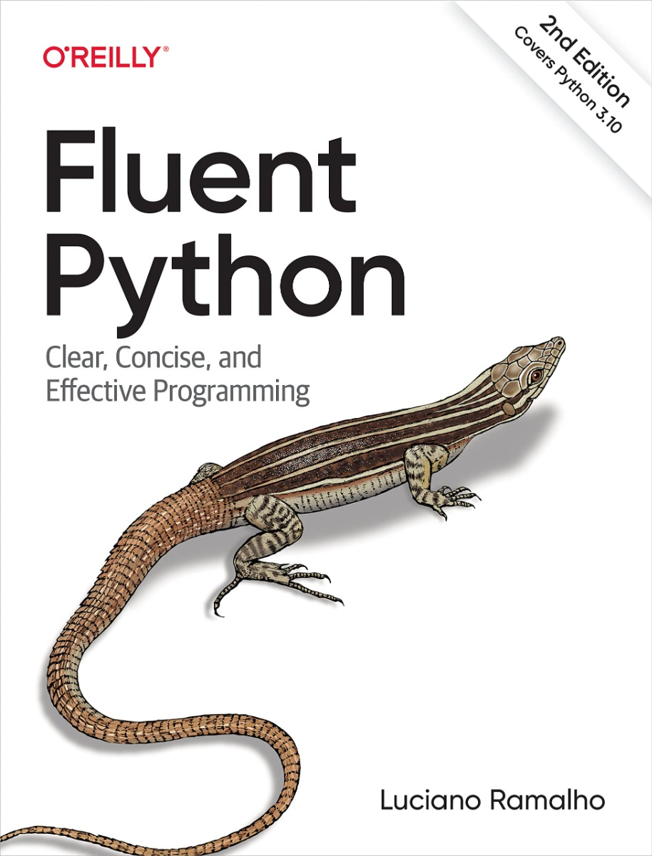 | Глибоке занурення у внутрішню логіку мови для тих, хто вже знає базу, але пише немагічний код. | Пишіть ідіоматичний Python, використовуючи його унікальні вбудовані можливості на максимум.
3 | Effective Python | Brett Slatkin | Головний інженер у Google, співзасновник проєкту Google App Engine, експерт з великих систем. | 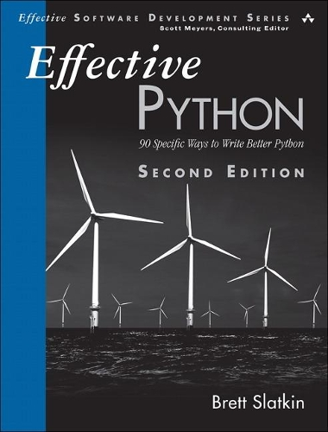 | 90 конкретних правил та порад для написання оптимізованого та чистішого Python-коду. | Використовуйте явні та прості конструкції мови замість складних "розумних" трюків.
4 | Clean Code | Robert C. Martin | "Дядько Боб", один із авторів Маніфесту Agile, легенда світової архітектури ПЗ. | 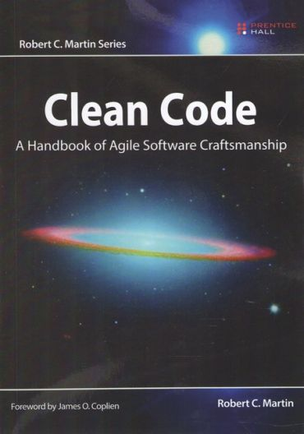 | Фундаментальна книга про те, як відрізнити хороший код від поганого і як його рефакторити. | Код має читатися як гарна художня книга; пишіть так, щоб колегам не хотілося вас вбити.
5 | Designing Data-Intensive Applications | Martin Kleppmann | Дослідник у Кембриджському університеті, колишній інженер у LinkedIn та архітектор розподілених систем. | 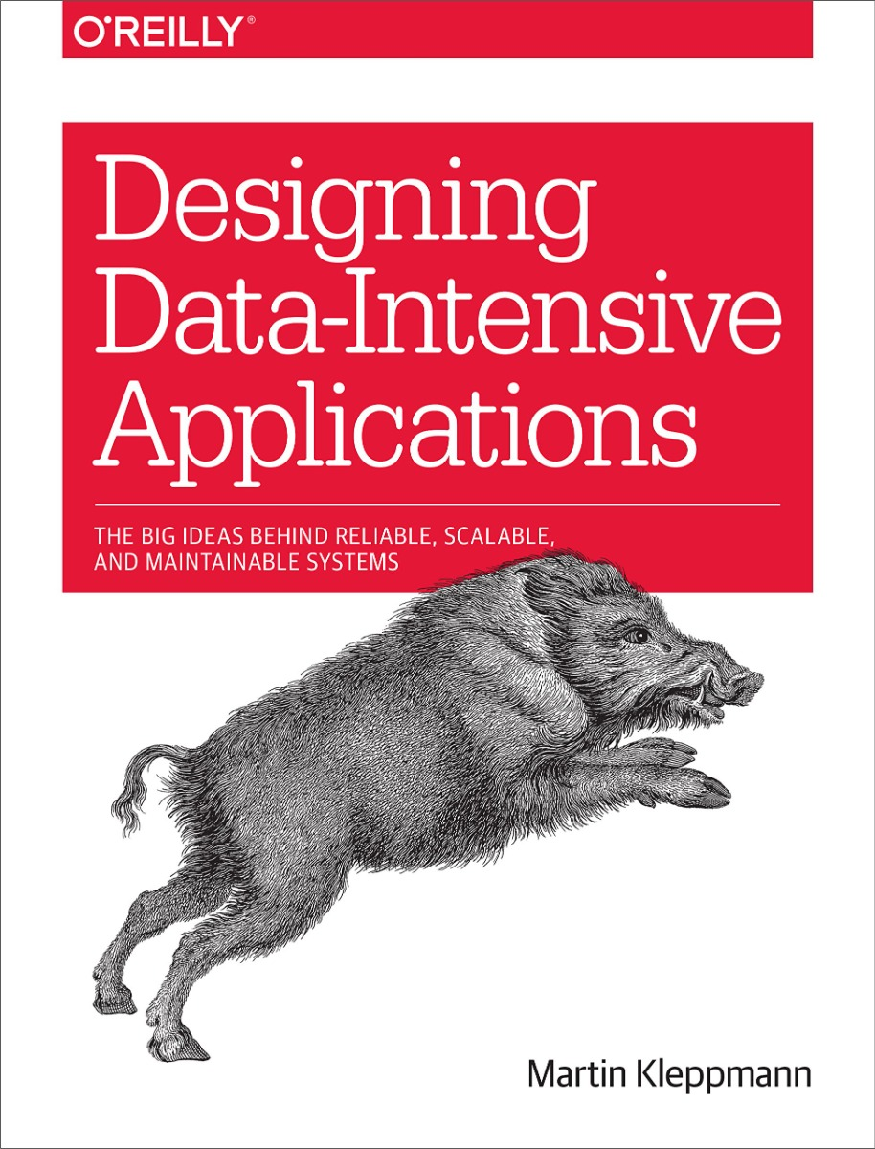 | Біблія сучасної інженерії про роботу з базами даних, шинами повідомлень, реплікацією та масштабуванням. | Немає ідеального інструменту (срібної кулі) — архітектура завжди будується на компромісах (trade-offs).
6 | Grokking Algorithms | Aditya Bhargava | Програмний інженер та ілюстратор, який вміє пояснювати складну математику картинками. | 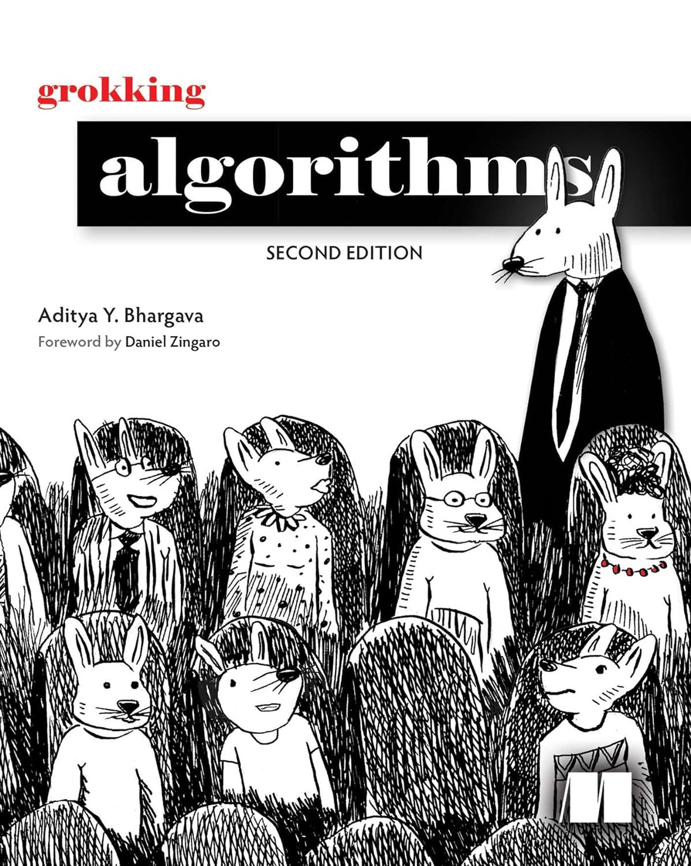 | Ілюстрований посібник з алгоритмів та структур даних, написаний максимально простою мовою. | Алгоритми — це не нудна теорія, а практичні інструменти для оптимізації повсякденних задач.
7 | Refactoring | Martin Fowler | Провідний світовий експерт з об'єктно-орієнтованого дизайну та корпоративної архітектури. | 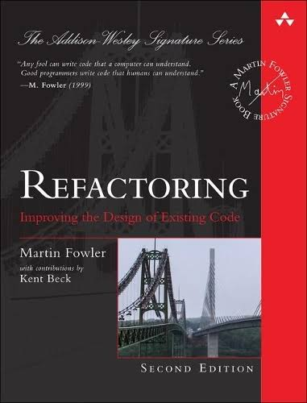 | Покроковий каталог трансформації заплутаного коду в чистий без зміни його зовнішньої поведінки. | Поганий код потрібно покращувати маленькими безпечними кроками, покриваючи їх тестами.
8 | Two Scoops of Django | Daniel & Audrey Feldroy | Постійні спікери PyCon, розробники великих екосистем на Django з багаторічним стажем. |  | Практичні поради та найкращі індустріальні практики розробки веб-додатків на фреймворку Django. | Дотримуйтесь стандартів Django-спільноти та уникайте вигадування власних велосипедів.
9 | High Performance Python | Micha Gorelick & Ian Ozsvald | Експерти з Data Science та високопродуктивних обчислень у промислових масштабах. | 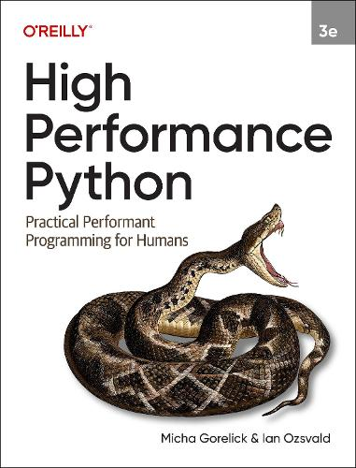 | Посібник з профілювання, оптимізації пам'яті та прискорення виконання Python-скриптів. | Python може бути швидким, якщо правильно використовувати CPU, пам'ять, асинхронність та Cython.
10 | Architecture Patterns with Python | Harry Percival & Bob Gregory | Популяризатори TDD, архітектори складних корпоративних систем на Python. | 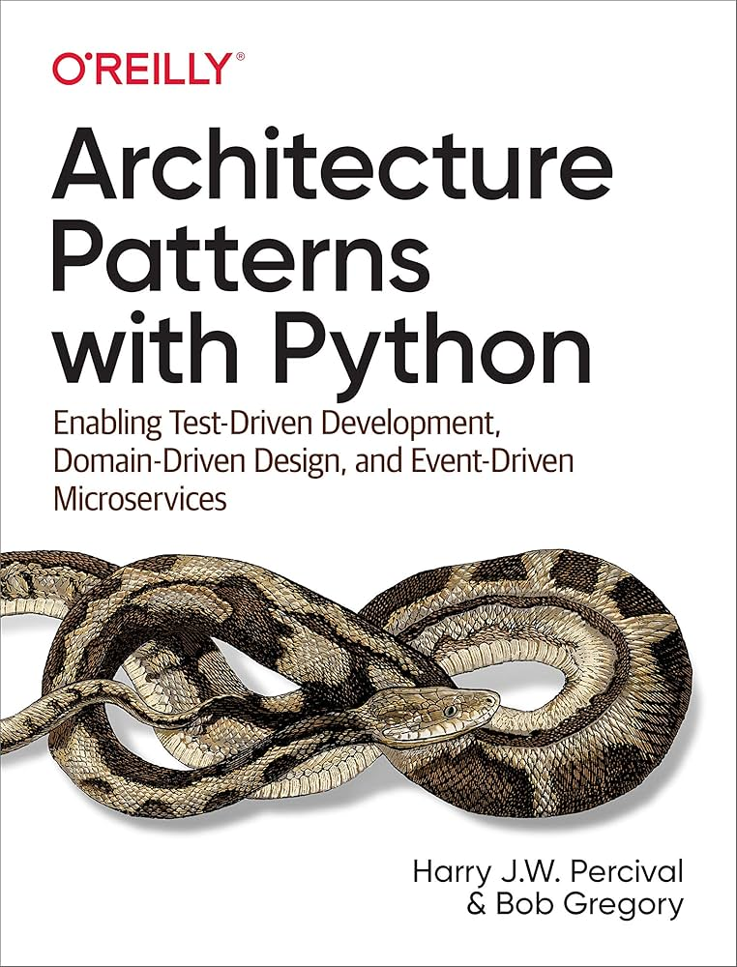 | Впровадження Domain-Driven Design (DDD), Clean Architecture та патернів на Python. | Відокремлюйте бізнес-логіку від фреймворків та баз даних, щоб код залишався тестованим.
11 | Test-Driven Development with Python | Harry Percival | Відомий розробник, який пропагує методологію тестування Web-додатків з нуля. | 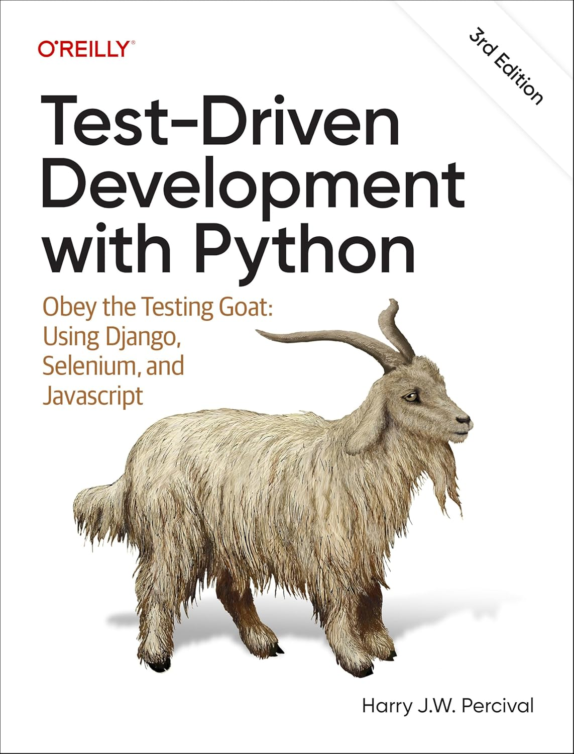 | Посібник із розробки веб-додатків через тестування (TDD) з використанням Django, Selenium та Git. | Не пишіть жодного рядка продуктового коду, поки у вас немає написаного тесту, який падає.
12 | Pro Git | Scott Chacon & Ben Straub | Скотт — один із перших співробітників GitHub; Бен — відомий розробник та спікер. | 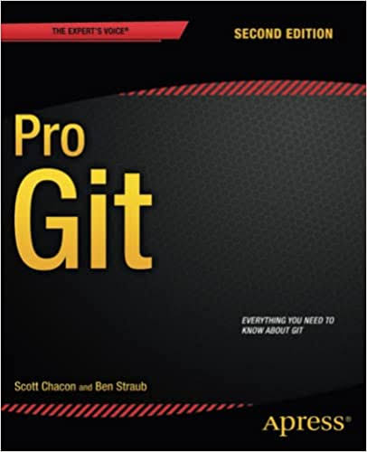 | Найповніший та офіційний посібник із роботи з системою контролю версій Git. | Глибоке розуміння того, як Git зберігає знімки даних, робить вас невразливим до будь-яких merge-конфліктів.
13 | Docker Deep Dive | Nigel Poulton | Популярний тренер з хмарних технологій, експерт з контейнеризації та Kubernetes. | 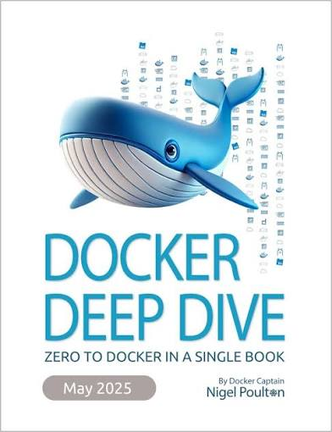 | Практичний та детальний розбір роботи Docker від архітектури ядра до деплою контейнерів. | Контейнеризація — це стандарт індустрії; додаток повинен запускатися однаково всюди.
14 | Head First Design Patterns | Eric Freeman & Elisabeth Robson | Науковці та розробники, які створюють інтерактивні навчальні книги серії Head First. | 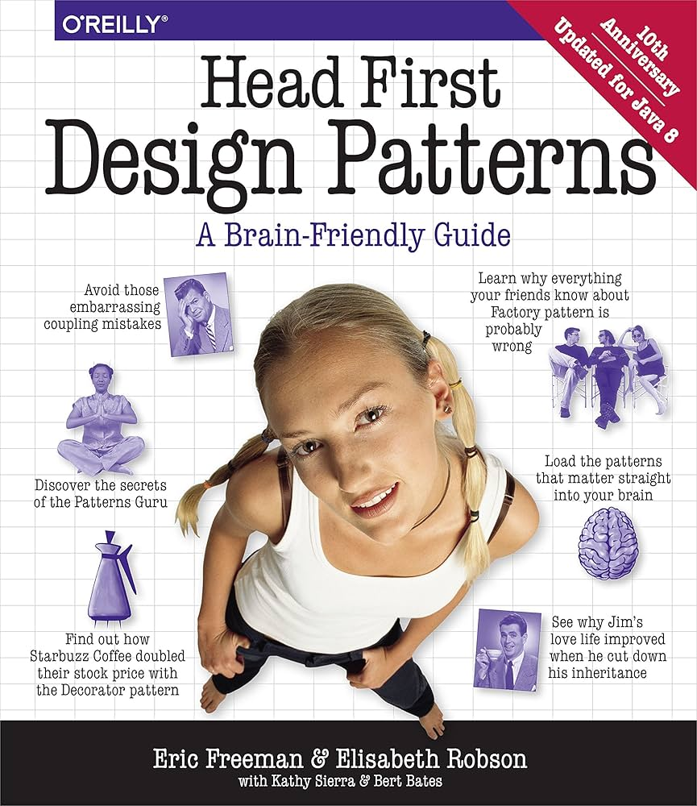 | Класичні шаблони проектування GoF, пояснені через візуальні метафори та живі приклади. | Використовуйте перевірені часом шаблони проектування, щоб не наступати на старі архітектурні граблі.
15 | Introduction to Linux Administration | Wale Soyinka | Професор коледжу, системний адміністратор та консультант з Linux/Unix систем. | 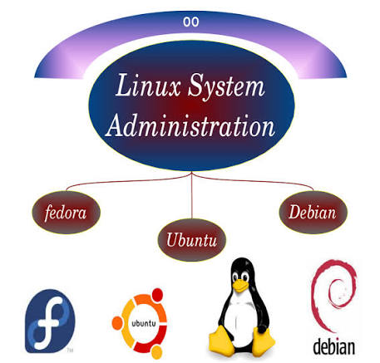 | Базовий та просунутий рівень роботи з командним рядком Linux, мережами та безпекою сервера. | Кожен бекенд-програміст повинен вільно почуватися в консолі сервера, де крутиться його код.
16 | SQL Antipatterns | Bill Karwin | Експерт із баз даних, топ-контриб'ютор на StackOverflow у темах SQL та MySQL. | 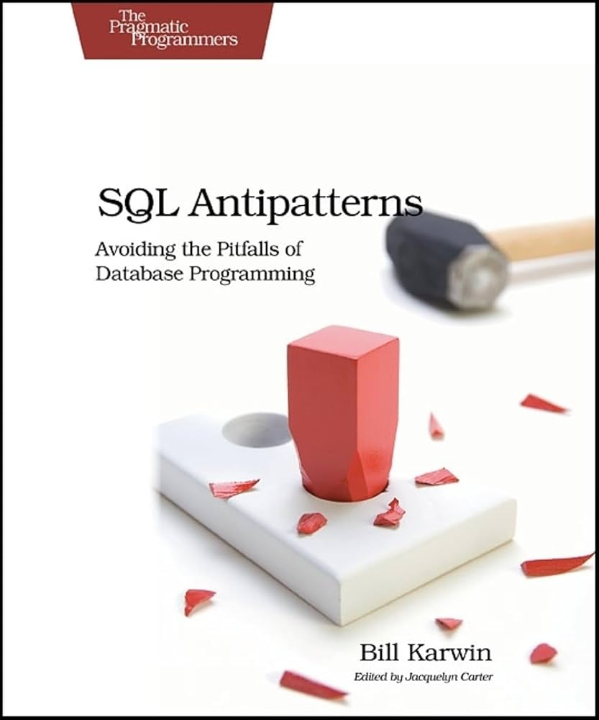 | Опис типових помилок при проектуванні баз даних та написанні SQL-запитів і шляхи їх вирішення. | Помилки в архітектурі бази даних коштують дорожче, ніж помилки у звичайному коді.
17 | Introduction to Algorithms | Thomas H. Cormen (CLRS) | Професор комп'ютерних наук Дартмутського коледжу, легенда комп'ютерної академії. | 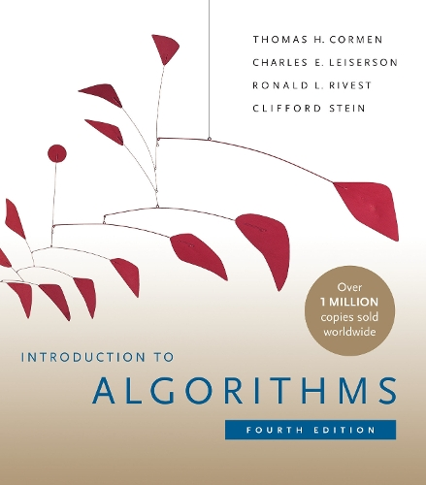 | Академічна біблія з алгоритмів. Детальний математичний розбір кожної структури даних. | Фундаментальні знання алгоритмів визначають здатність вирішувати найскладніші інженерні задачі.
18 | Learning HTTP2 | Stephen Ludin & Javier Garza | Инженери компанії Akamai, які щодня працюють із оптимізацією мережевого трафіку. | 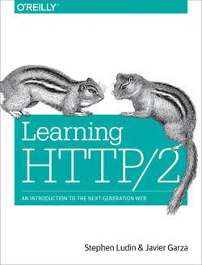 | Розбір роботи мережевих протоколів, запитів, відповідей, проксі-серверів та оптимізації вебу. | Розуміння мережевого рівня допомагає проектувати швидкі та надійні REST/gRPC API.
19 | Python Concurrency with asyncio | Matthew Fowler | Старший програмний інженер, який спеціалізується на високонавантажених асинхронних системах. | 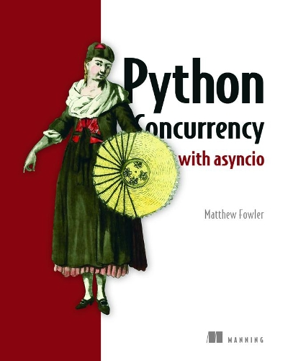 | Повний розбір асинхронного програмування в Python за допомогою модулів asyncio, threading та multiprocessing. | Асинхронність дозволяє обробляти тисячі паралельних з'єднань без витрат ресурсів на потоки.
20 | Clean Architecture | Robert C. Martin | Той самий "Дядько Боб", який структурував правила побудови великих програмних систем. | 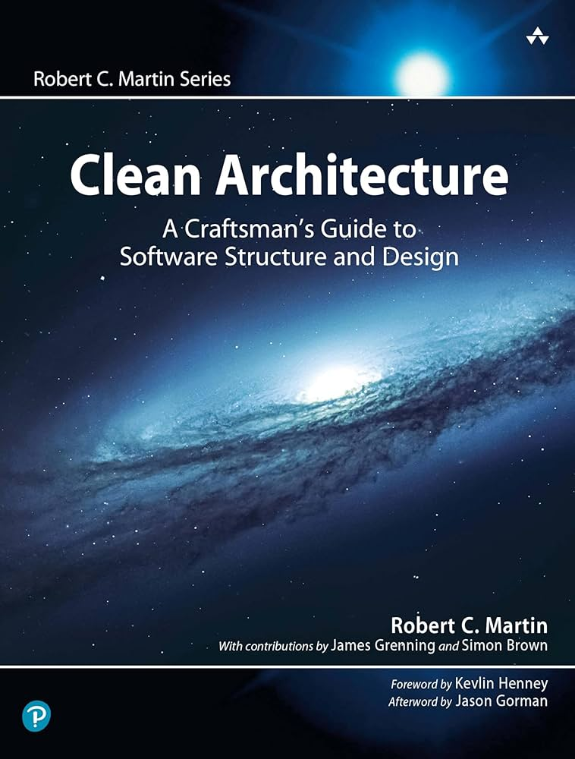 | Посібник з архітектури ПЗ: як розділяти систему на компоненти та керувати залежностями. | Деталі (бази даних, UI) повинні залежати від політики (бізнес-логіки), а не навпаки.

